圖表索引
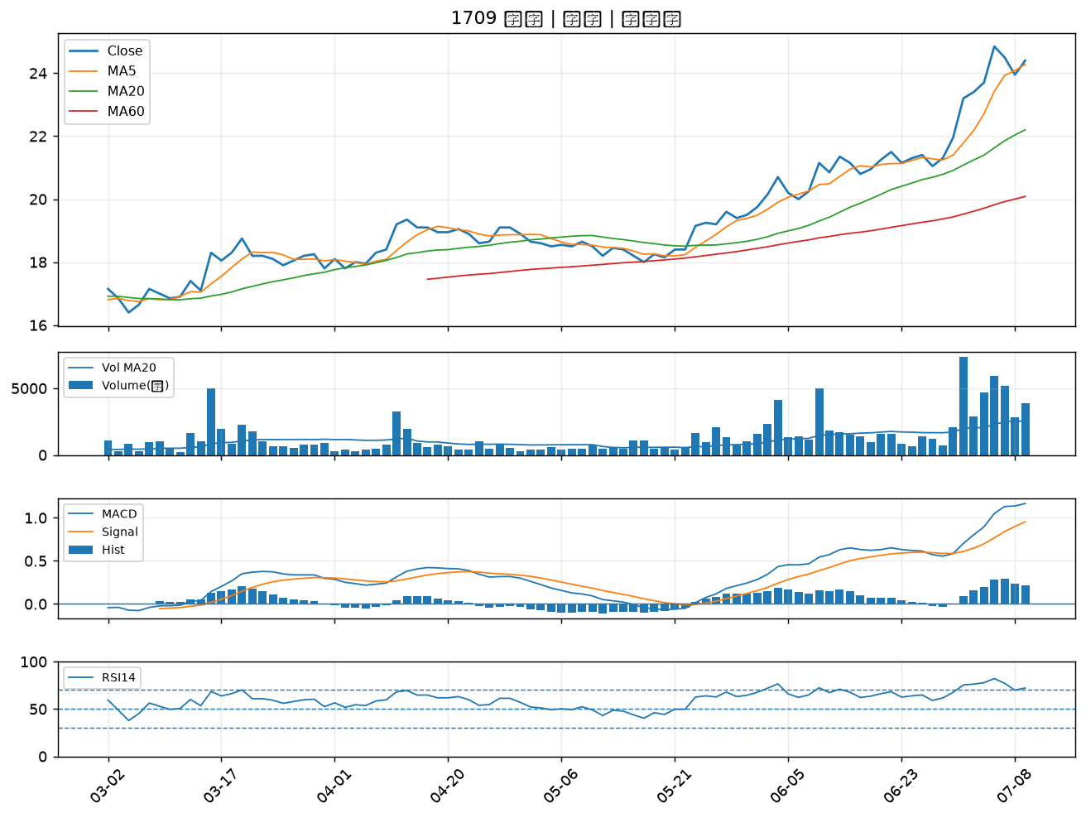
股票代號 | 股票名稱 | 市場 | 買進觀察分級 | 主力突破分數 | 圖表路徑
5488 | 松普 | 上櫃 | A級 | 6 | output/charts/20260709/5488_松普.png
6142 | 友勁 | 上市 | A級 | 6 | output/charts/20260709/6142_友勁.png
5471 | 松翰 | 上市 | A級 | 5 | output/charts/20260709/5471_松翰.png
3617 | 碩天 | 上市 | A級 | 5 | output/charts/20260709/3617_碩天.png
6202 | 盛群 | 上市 | A級 | 3 | output/charts/20260709/6202_盛群.png
8091 | 翔名 | 上櫃 | A級 | 3 | output/charts/20260709/8091_翔名.png
1536 | 和大 | 上市 | B級 | 4 | output/charts/20260709/1536_和大.png
3709 | 鑫聯大投控 | 上櫃 | B級 | 4 | output/charts/20260709/3709_鑫聯大投控.png
5880 | 合庫金 | 上市 | B級 | 3 | output/charts/20260709/5880_合庫金.png
4564 | 元翎 | 上市 | B級 | 3 | output/charts/20260709/4564_元翎.png
8096 | 擎亞 | 上櫃 | B級 | 3 | output/charts/20260709/8096_擎亞.png
6901 | 鑽石投資 | 上市 | B級 | 3 | output/charts/20260709/6901_鑽石投資.png
3564 | 其陽 | 上櫃 | B級 | 3 | output/charts/20260709/3564_其陽.png
5483 | 中美晶 | 上櫃 | B級 | 2 | output/charts/20260709/5483_中美晶.png
2889 | 國票金 | 上市 | B級 | 2 | output/charts/20260709/2889_國票金.png
3605 | 宏致 | 上市 | B級 | 2 | output/charts/20260709/3605_宏致.png
3005 | 神基 | 上市 | B級 | 2 | output/charts/20260709/3005_神基.png
6477 | 安集 | 上市 | B級 | 2 | output/charts/20260709/6477_安集.png
2395 | 研華 | 上市 | B級 | 2 | output/charts/20260709/2395_研華.png
3026 | 禾伸堂 | 上市 | B級 | 1 | output/charts/20260709/3026_禾伸堂.png
3532 | 台勝科 | 上市 | B級 | 1 | output/charts/20260709/3532_台勝科.png
8150 | 南茂 | 上市 | B級 | 1 | output/charts/20260709/8150_南茂.png
2801 | 彰銀 | 上市 | B級 | 1 | output/charts/20260709/2801_彰銀.png
2379 | 瑞昱 | 上市 | B級 | 1 | output/charts/20260709/2379_瑞昱.png
3694 | 海華 | 上市 | B級 | 1 | output/charts/20260709/3694_海華.png
6179 | 亞通 | 上櫃 | B級 | 1 | output/charts/20260709/6179_亞通.png
3060 | 銘異 | 上市 | B級 | 1 | output/charts/20260709/3060_銘異.png
3034 | 聯詠 | 上市 | B級 | 1 | output/charts/20260709/3034_聯詠.png
2633 | 台灣高鐵 | 上市 | B級 | 1 | output/charts/20260709/2633_台灣高鐵.png
1709 | 和益 | 上市 | B級 | 1 | output/charts/20260709/1709_和益.png

5488 松普｜A級
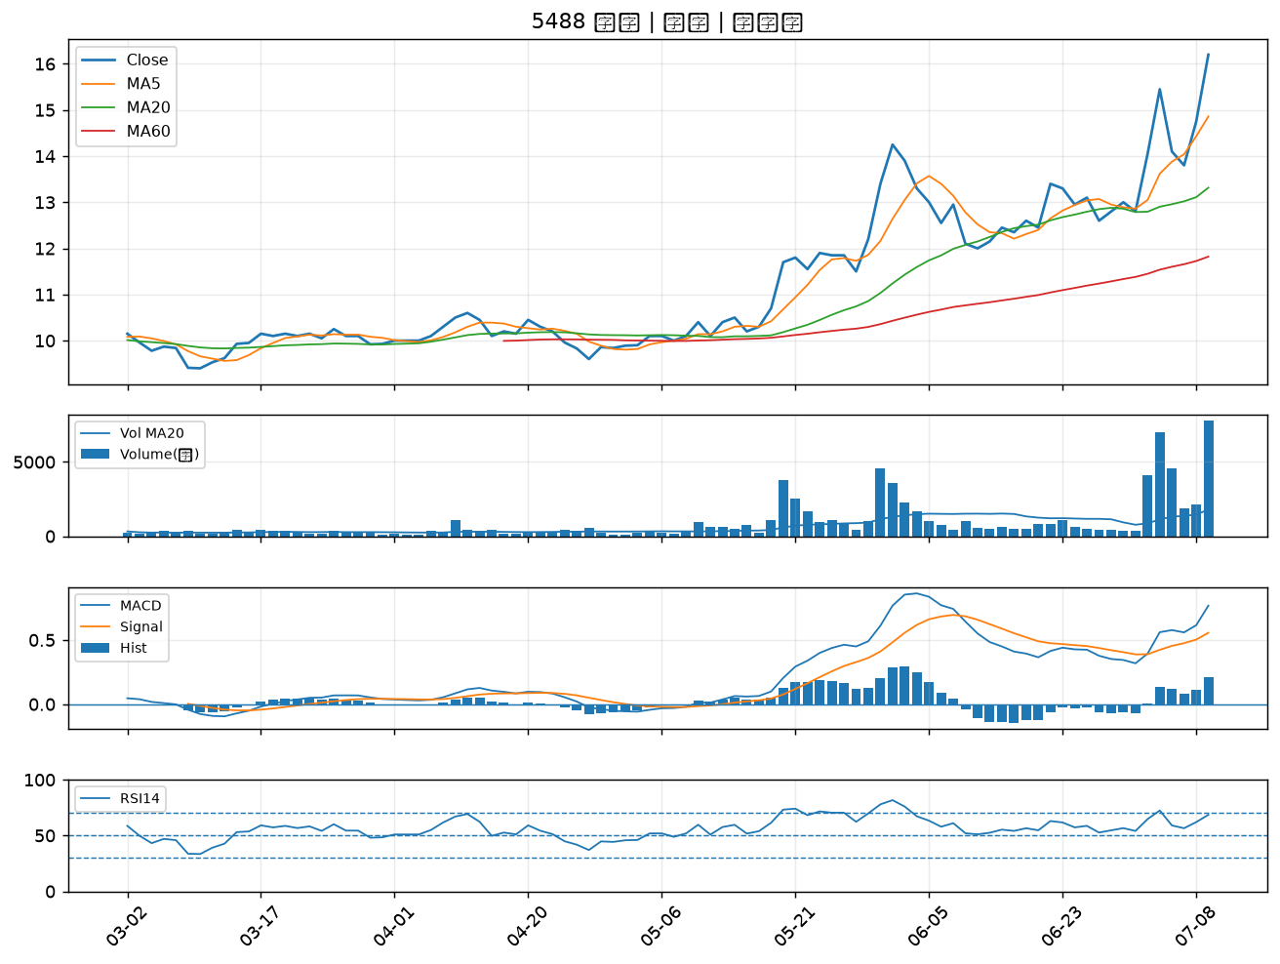

6142 友勁｜A級
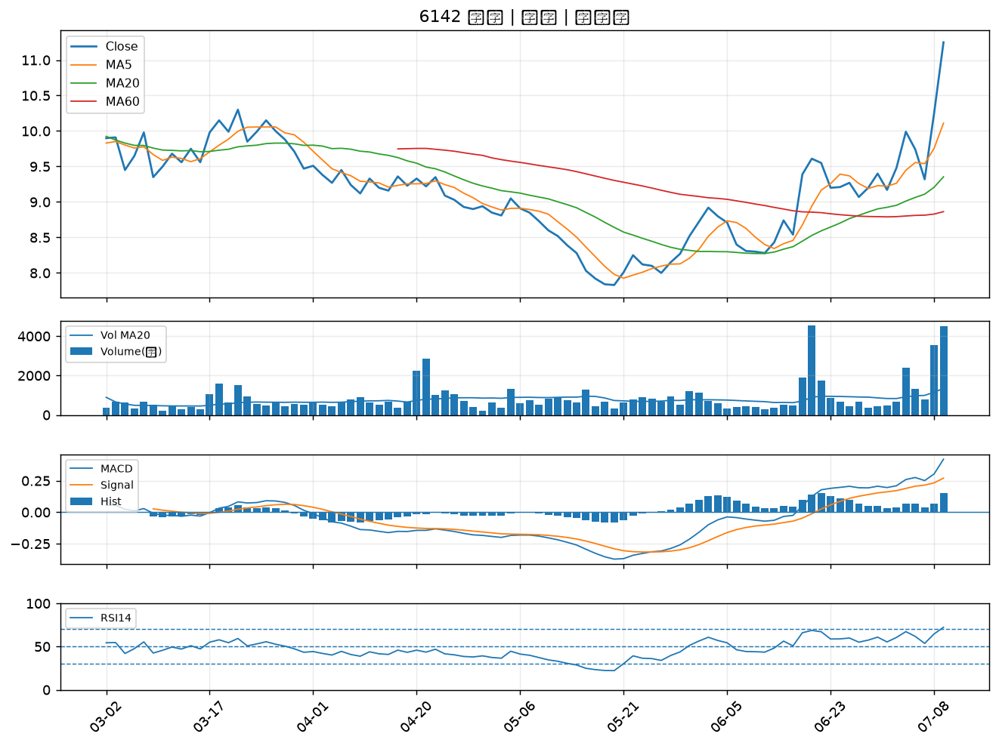

5471 松翰｜A級
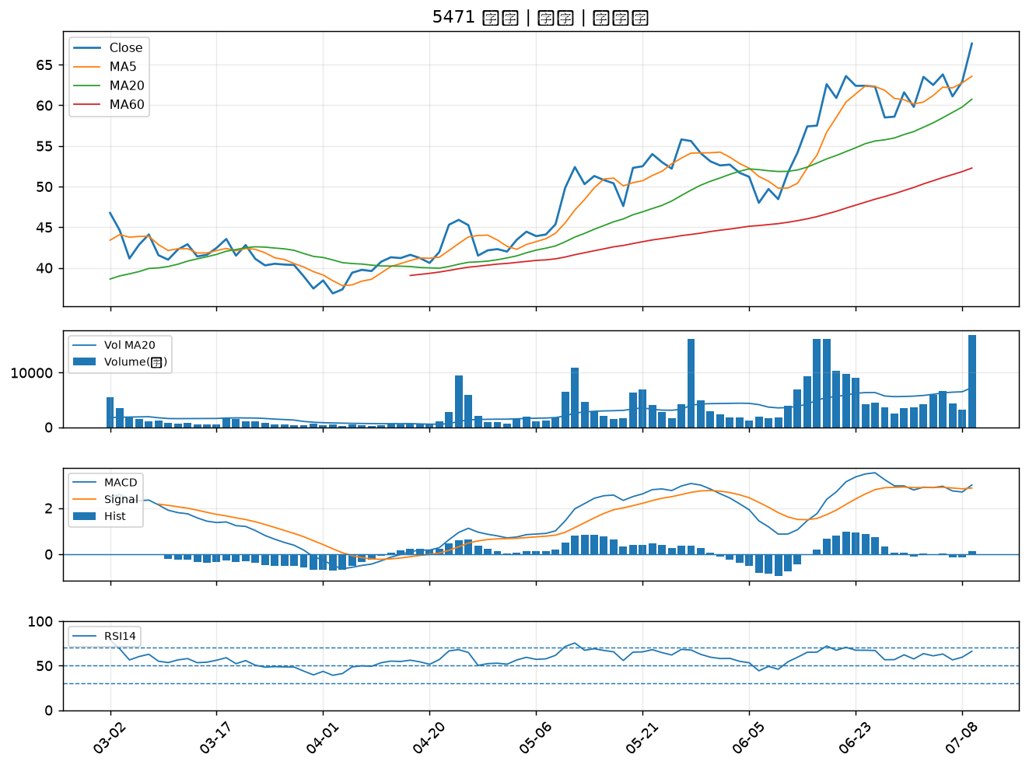

3617 碩天｜A級
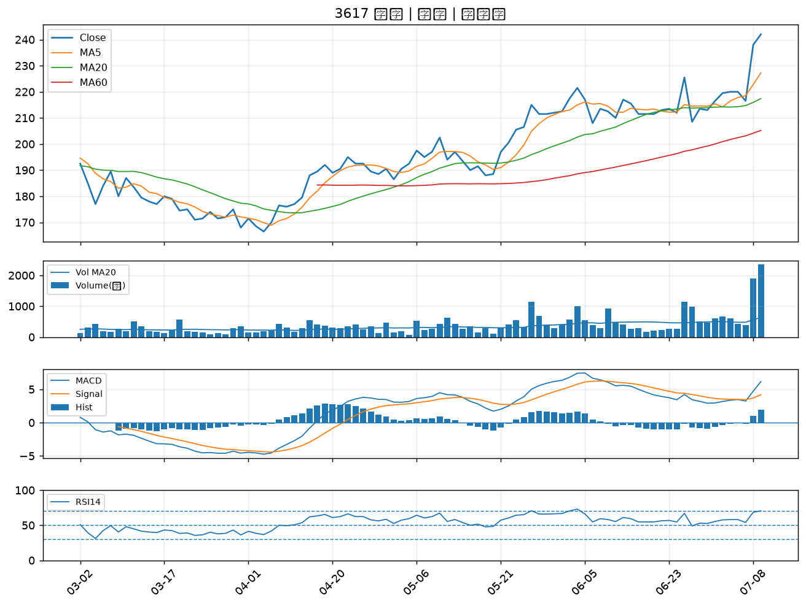

6202 盛群｜A級
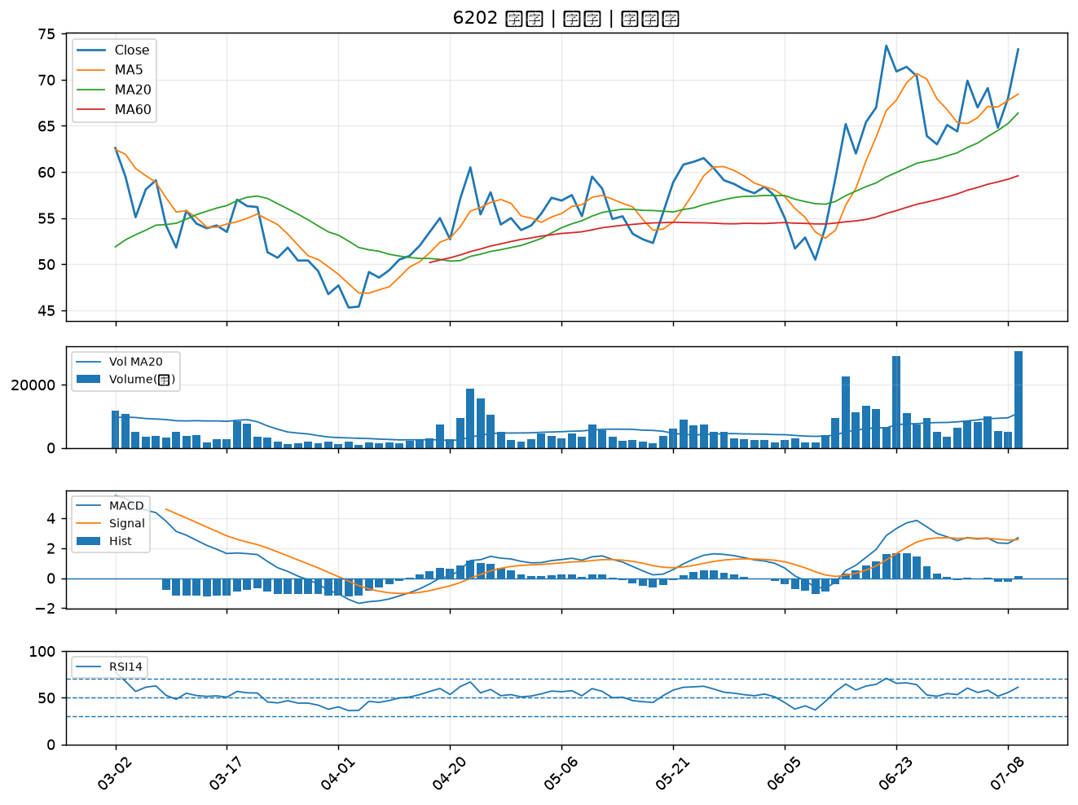

8091 翔名｜A級
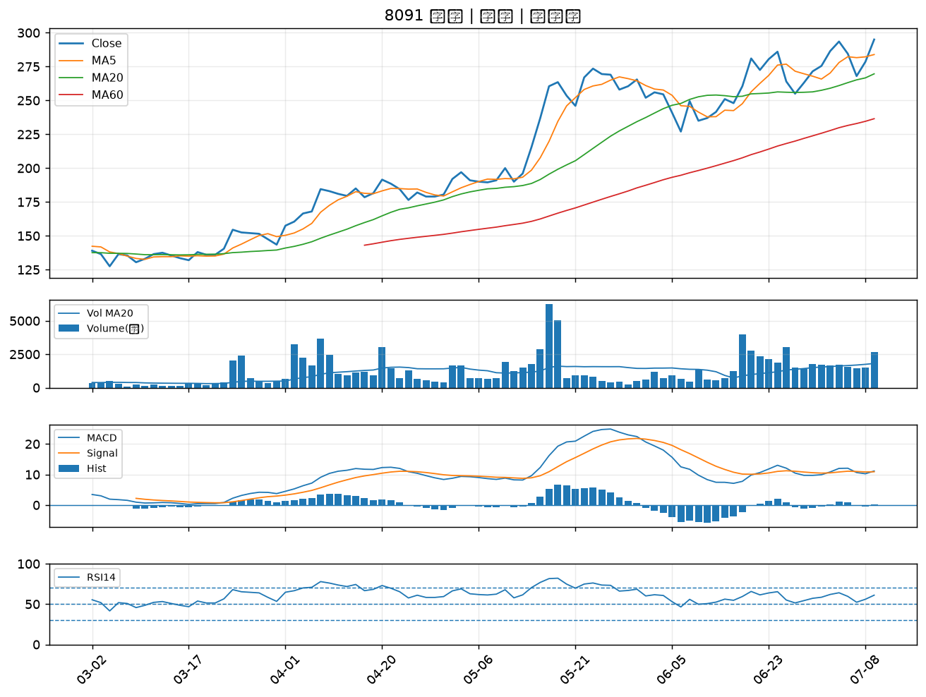

1536 和大｜B級
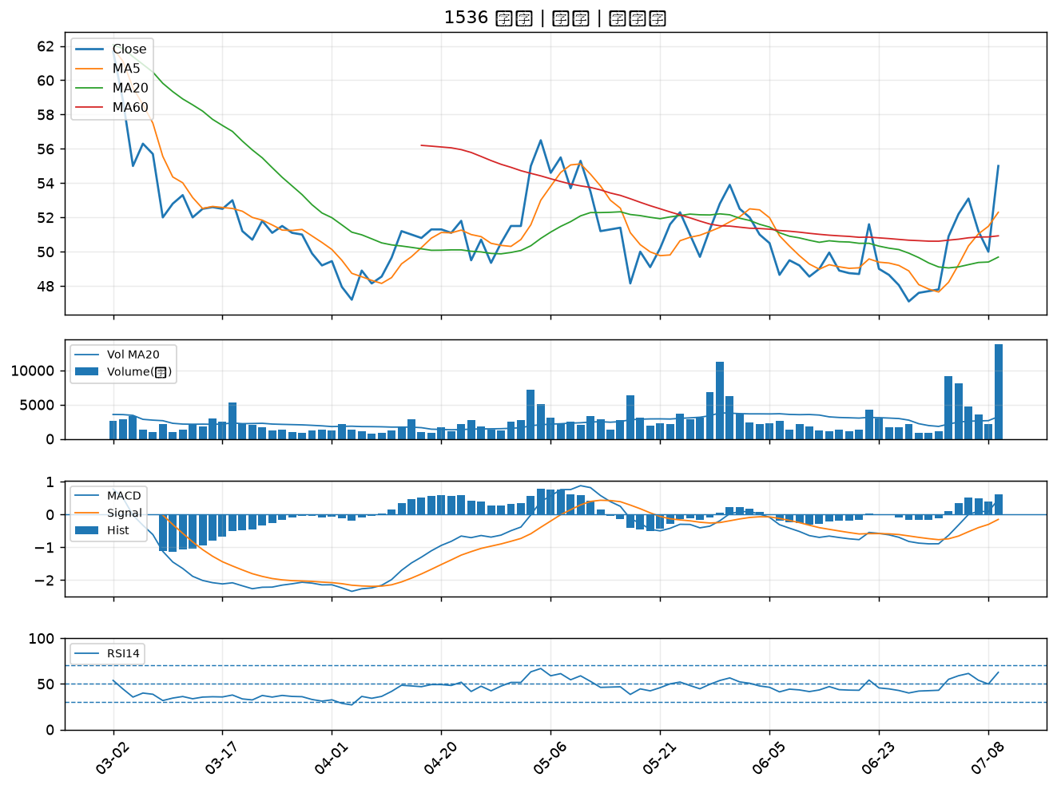

3709 鑫聯大投控｜B級
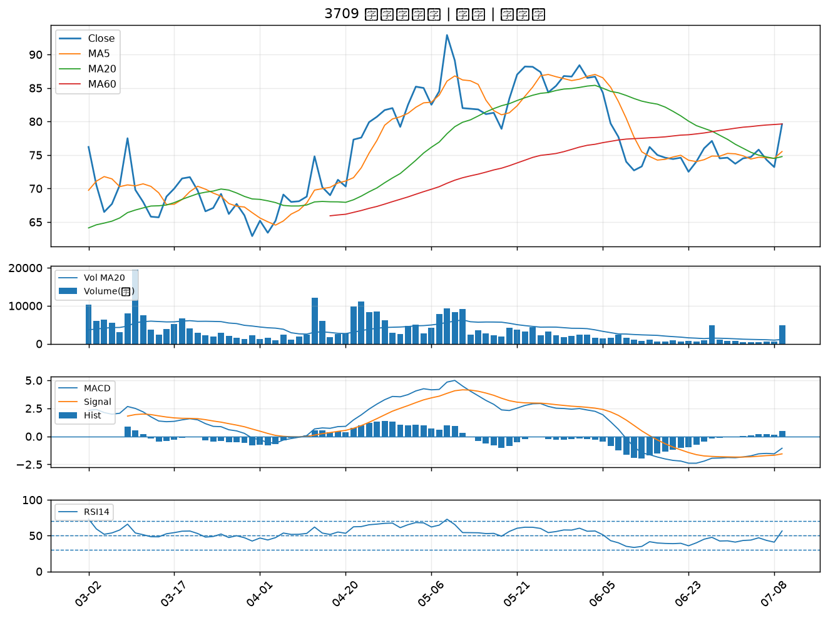

5880 合庫金｜B級
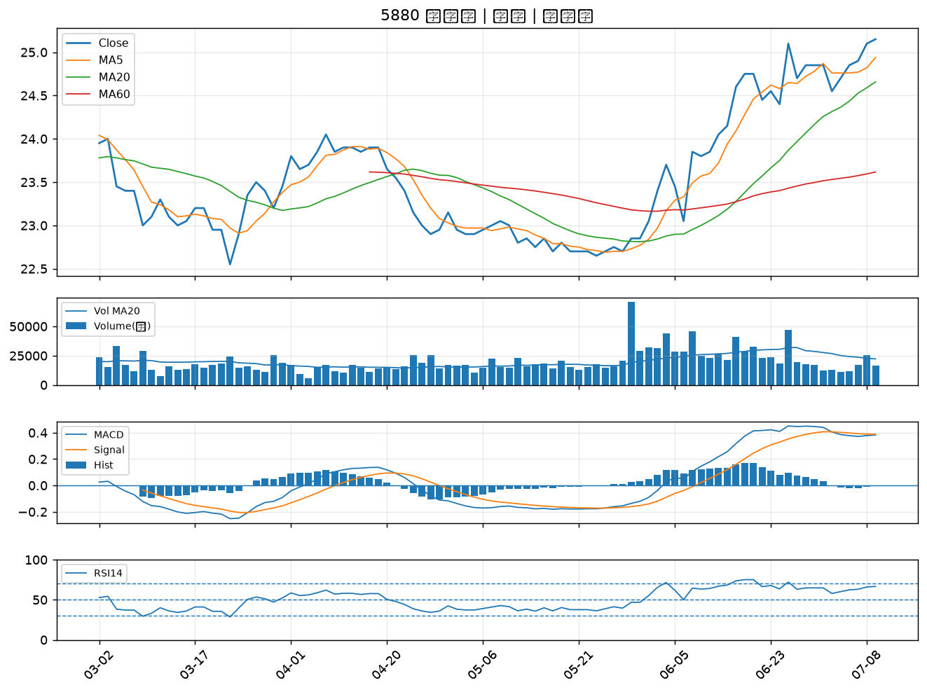

4564 元翎｜B級
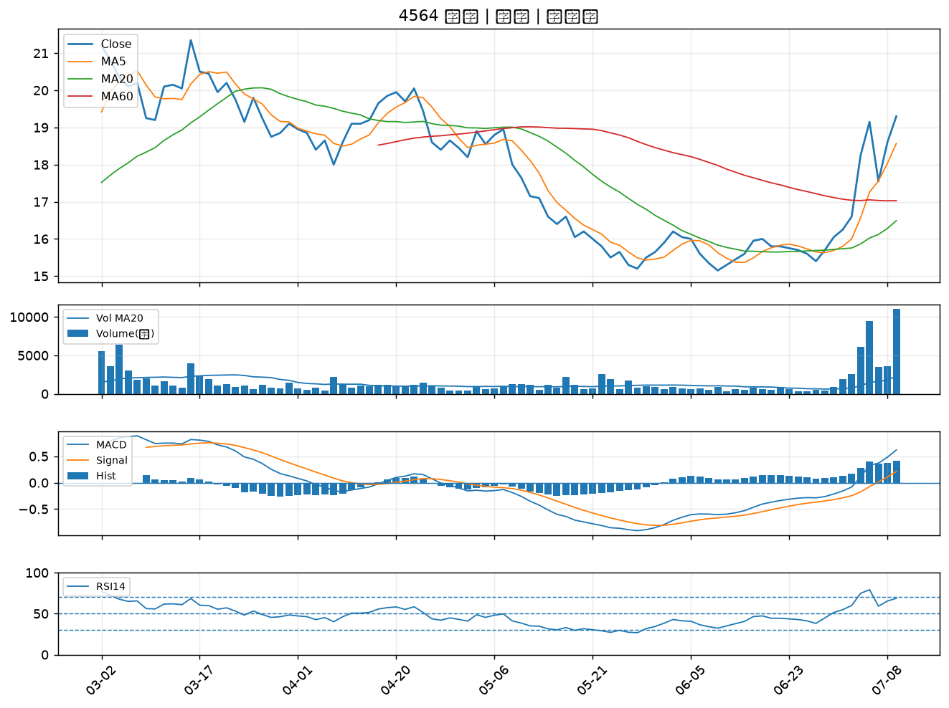

8096 擎亞｜B級
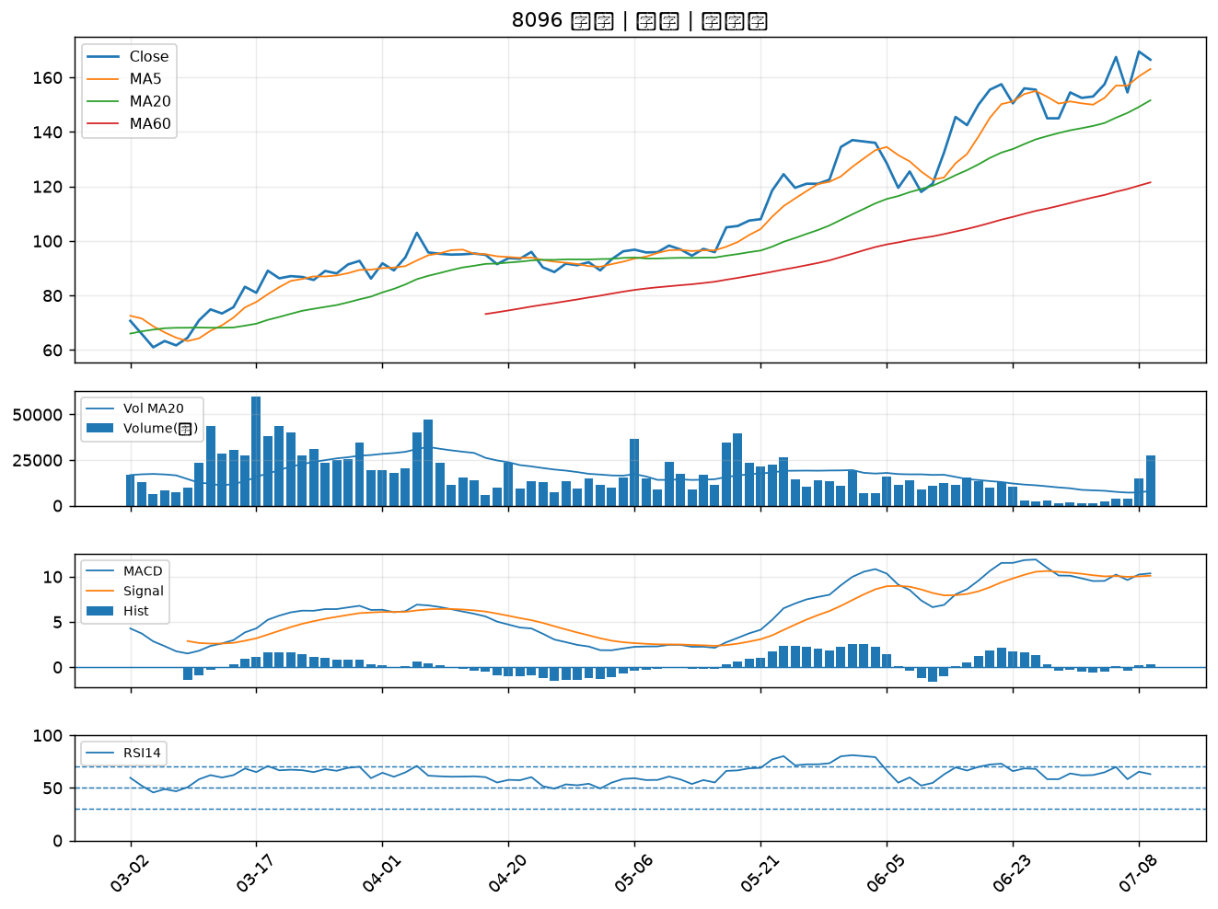

6901 鑽石投資｜B級
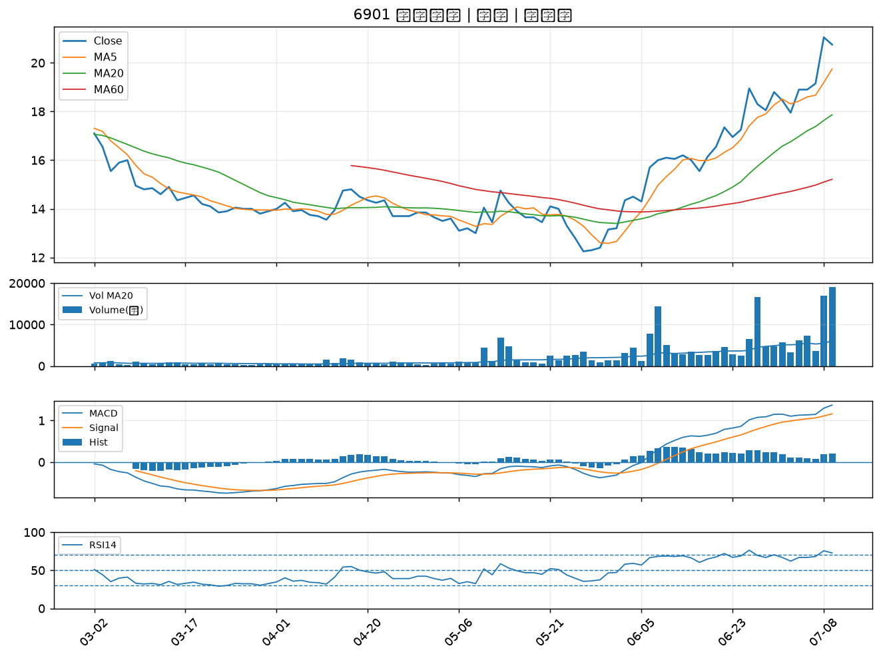

3564 其陽｜B級
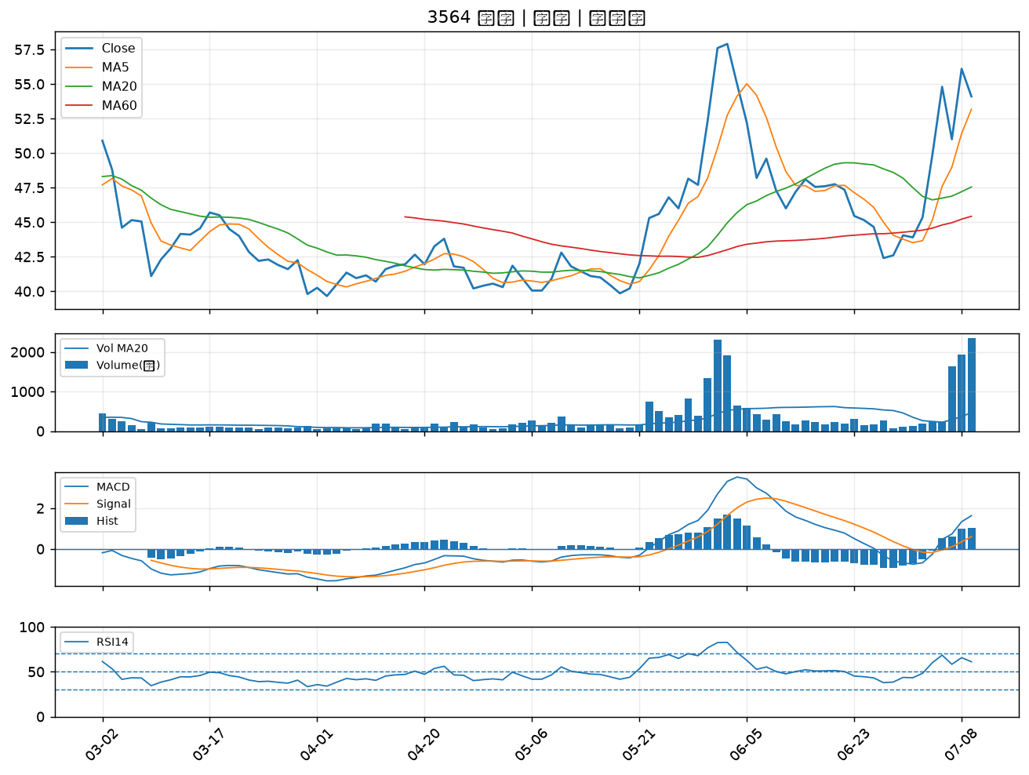

5483 中美晶｜B級
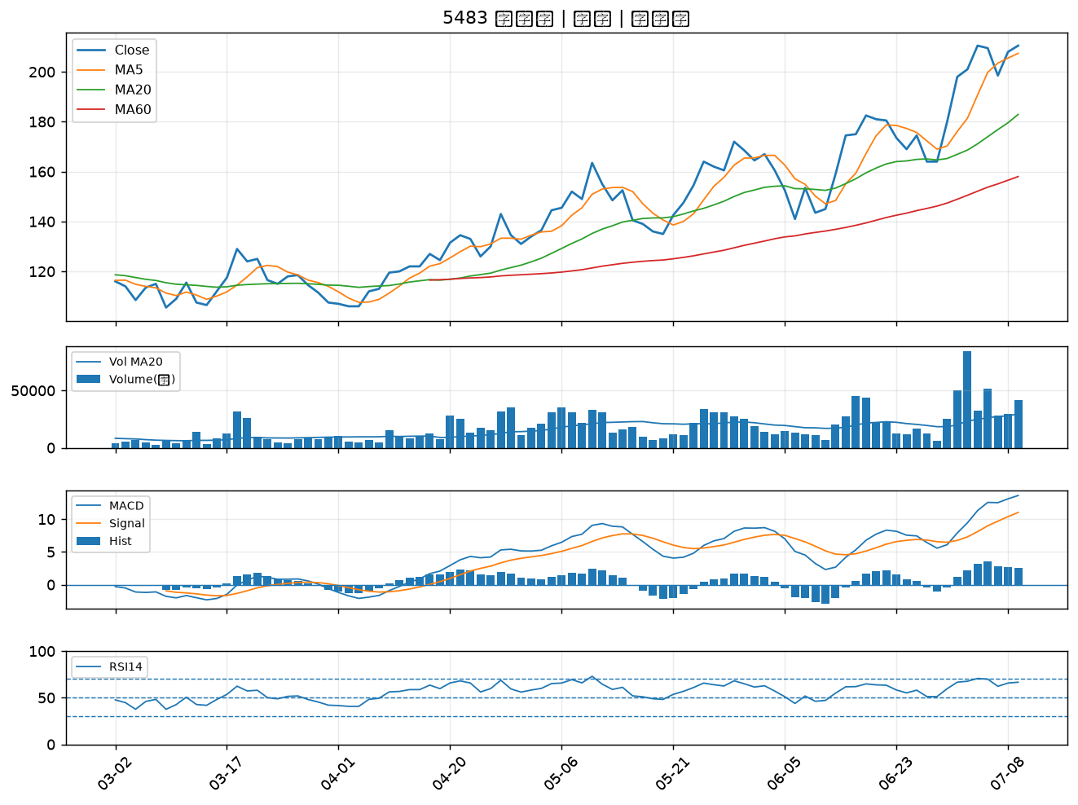

2889 國票金｜B級
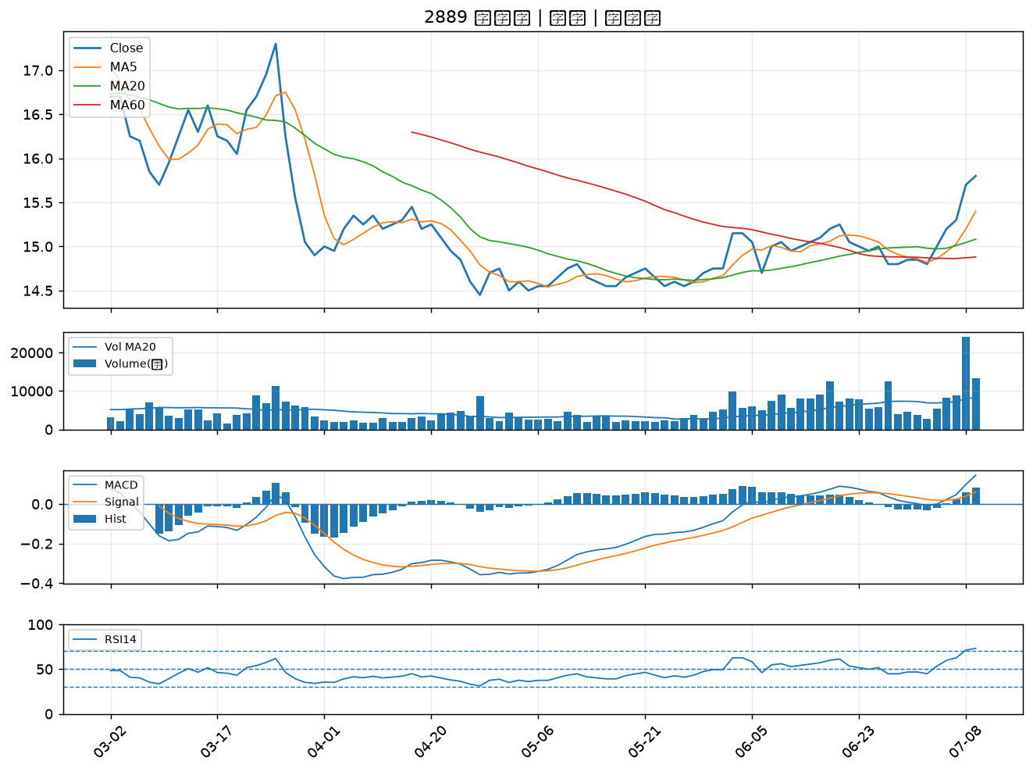

3605 宏致｜B級
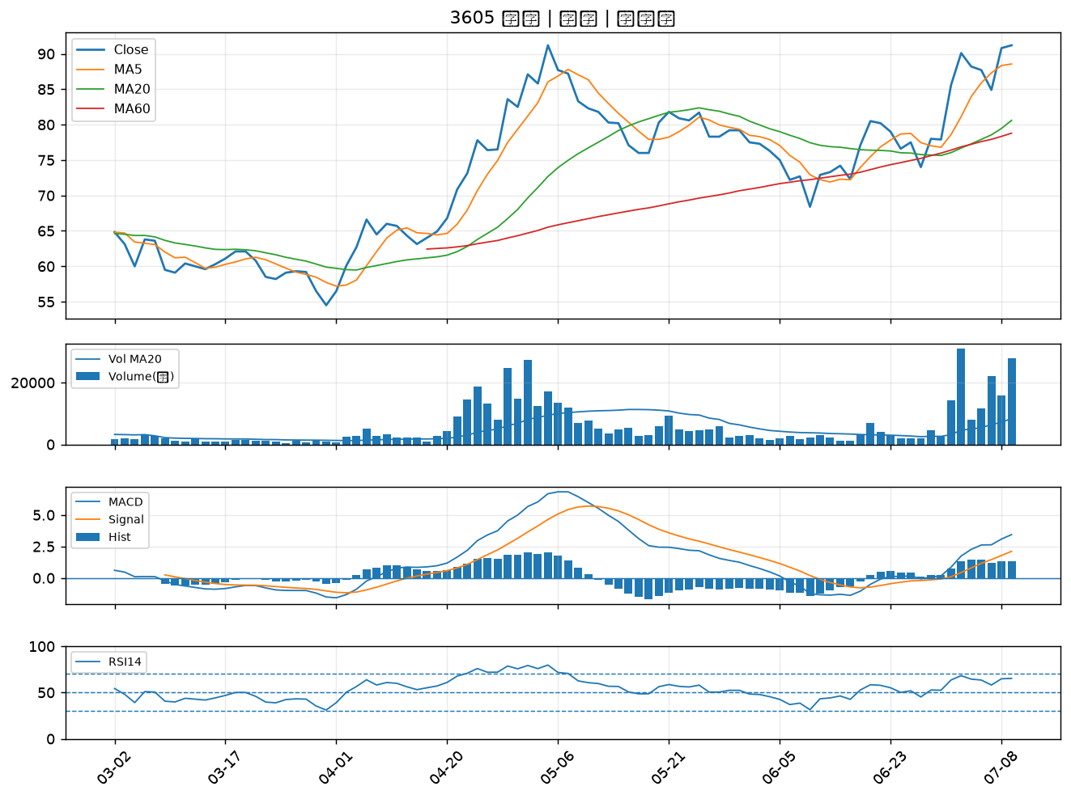

3005 神基｜B級
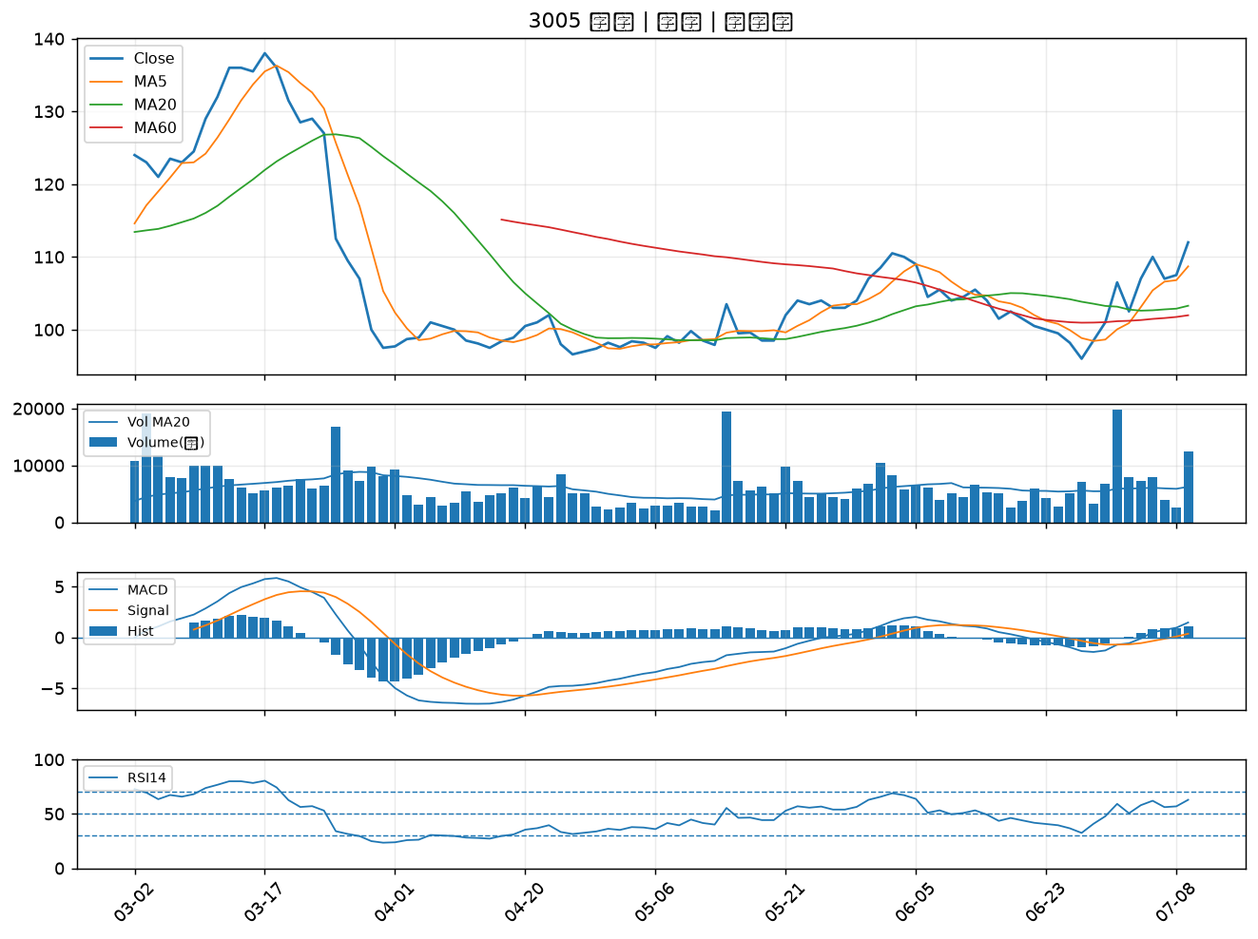

6477 安集｜B級
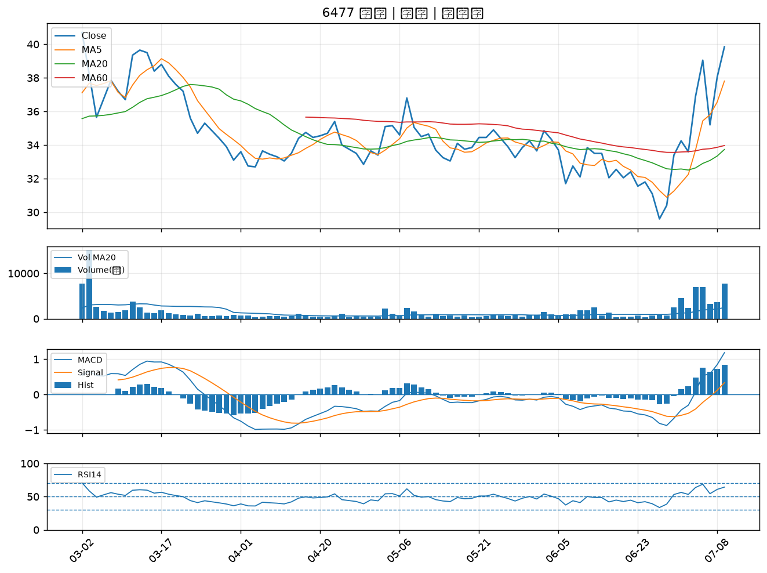

2395 研華｜B級
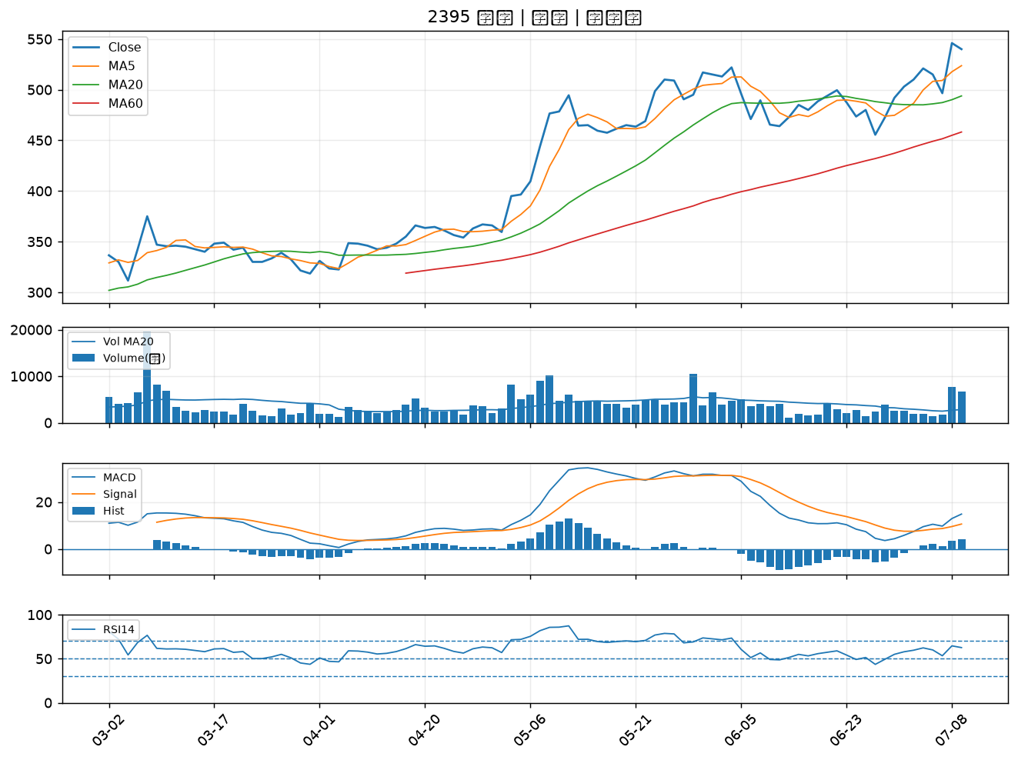

3026 禾伸堂｜B級
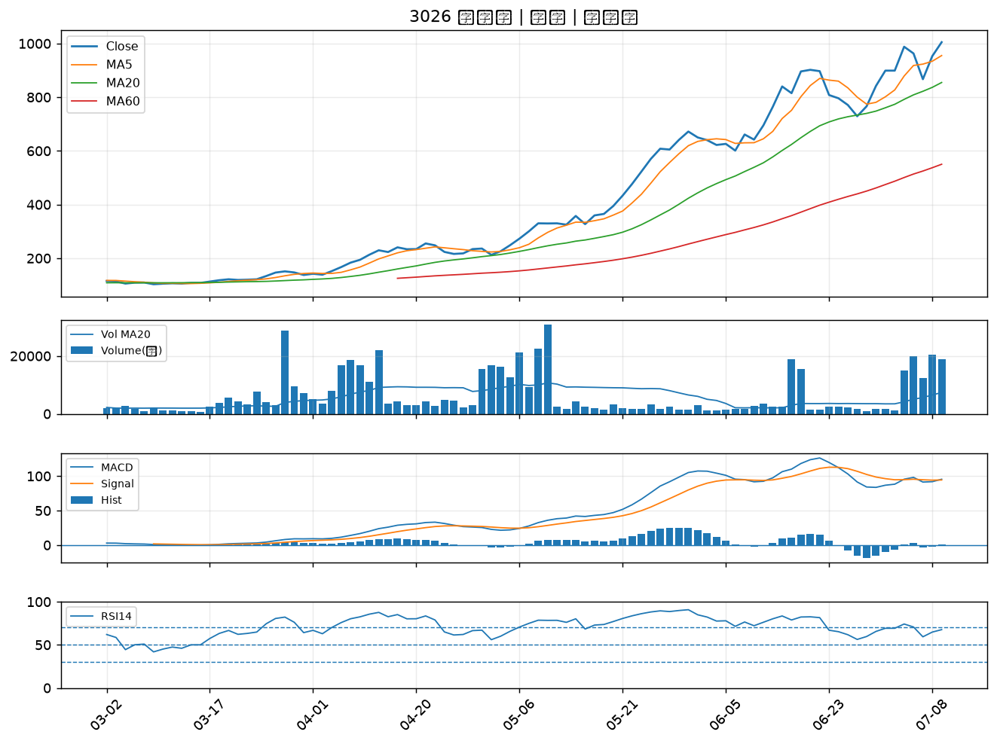

3532 台勝科｜B級
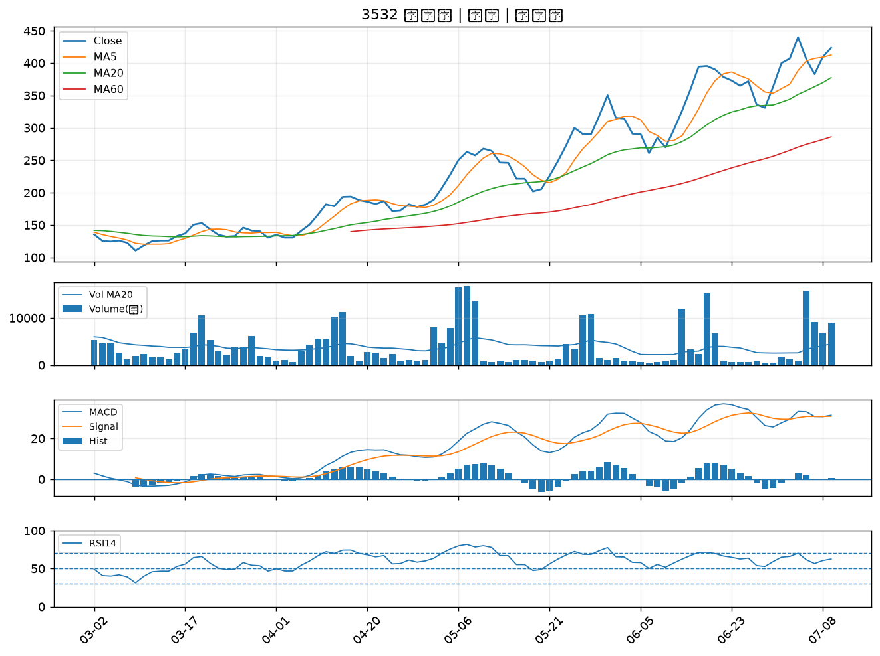

8150 南茂｜B級
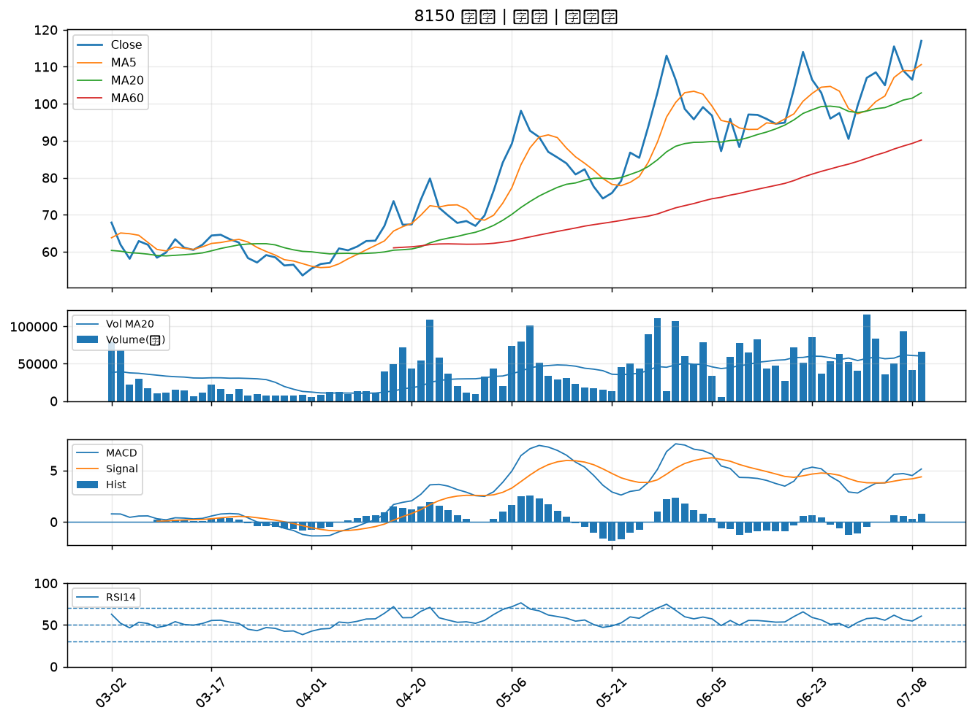

2801 彰銀｜B級
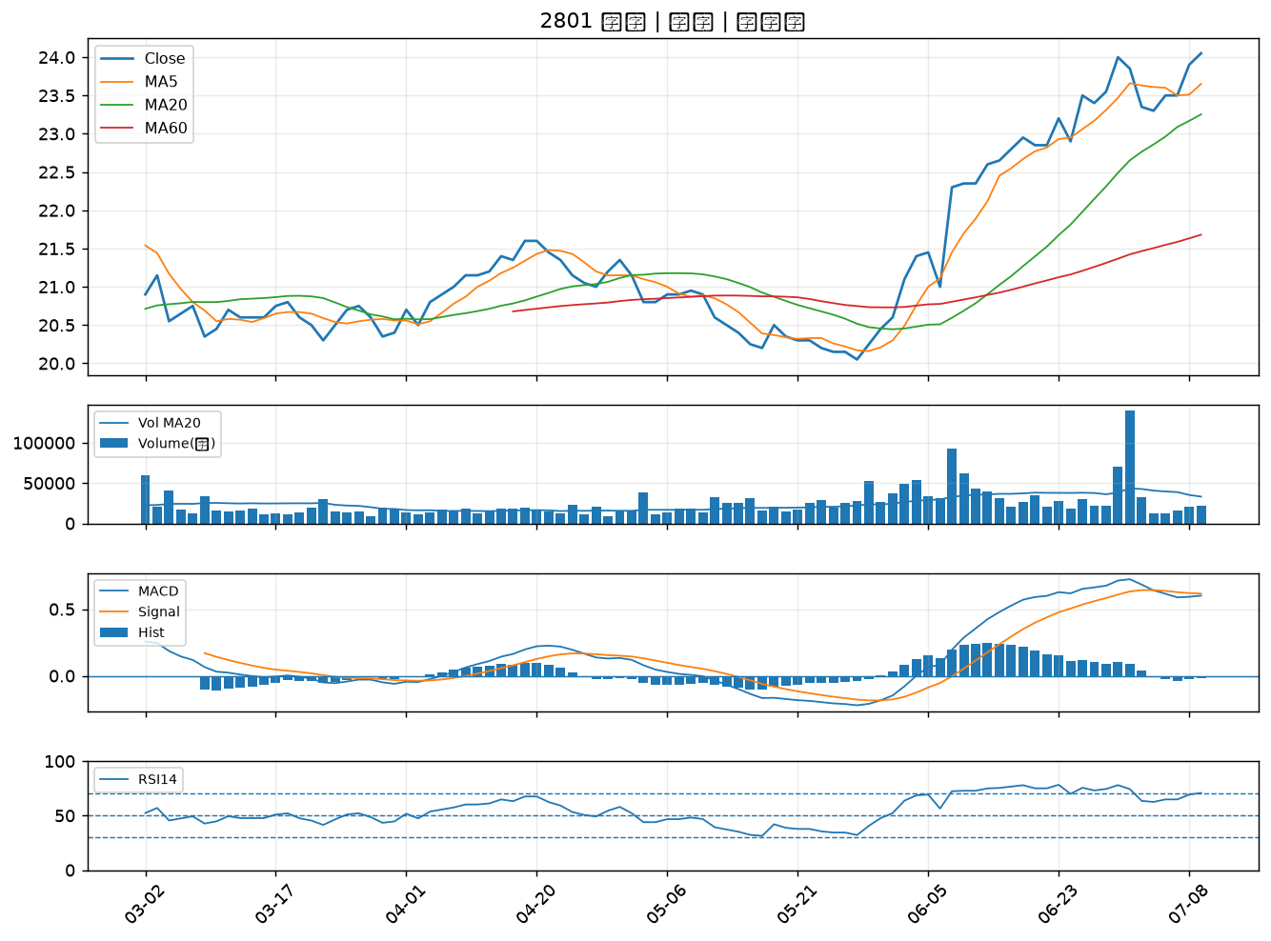

2379 瑞昱｜B級
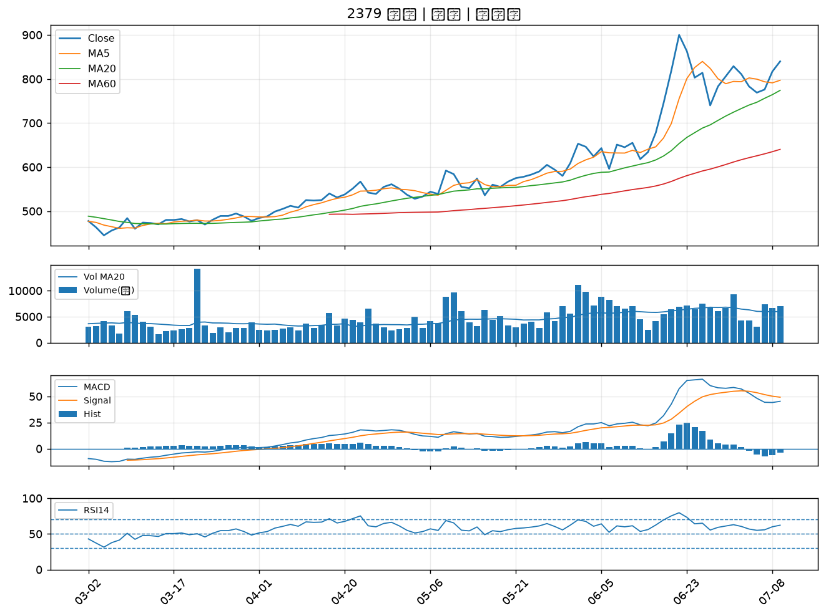

3694 海華｜B級
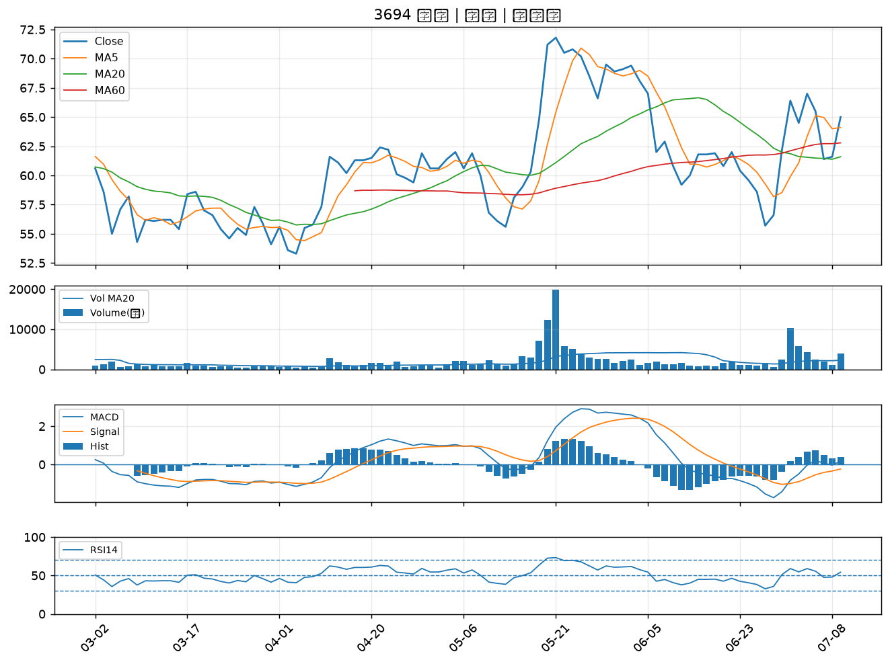

6179 亞通｜B級
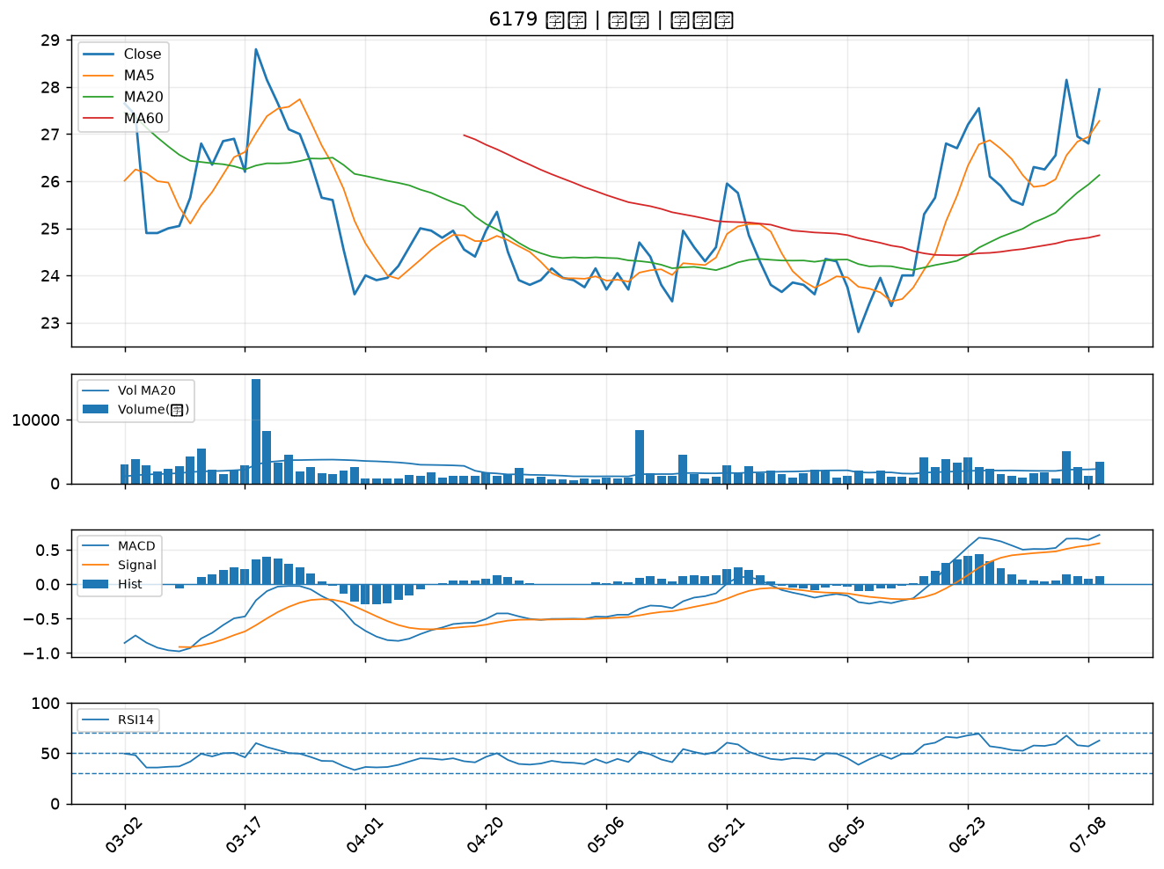

3060 銘異｜B級
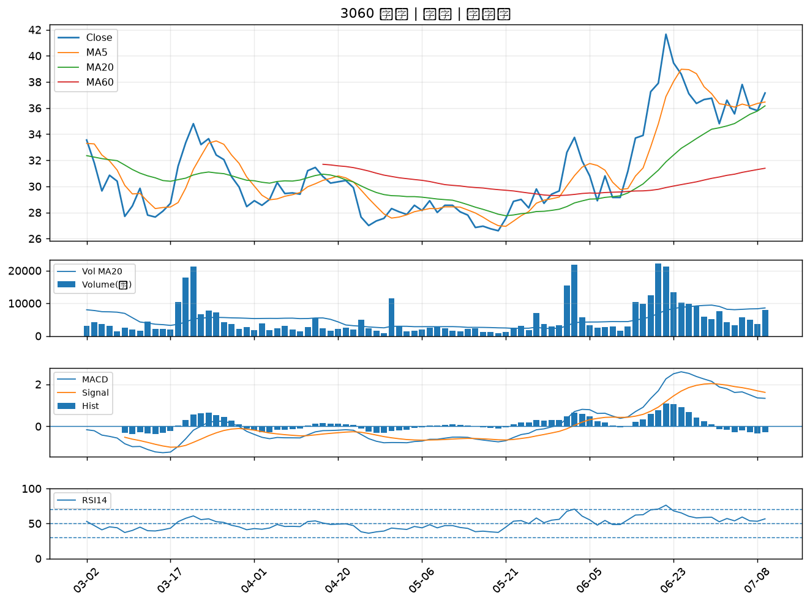

3034 聯詠｜B級
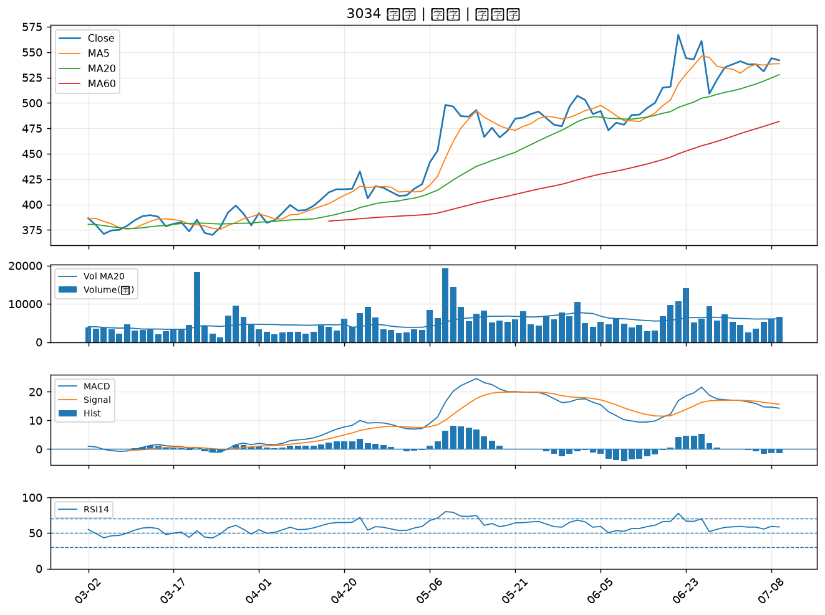

2633 台灣高鐵｜B級
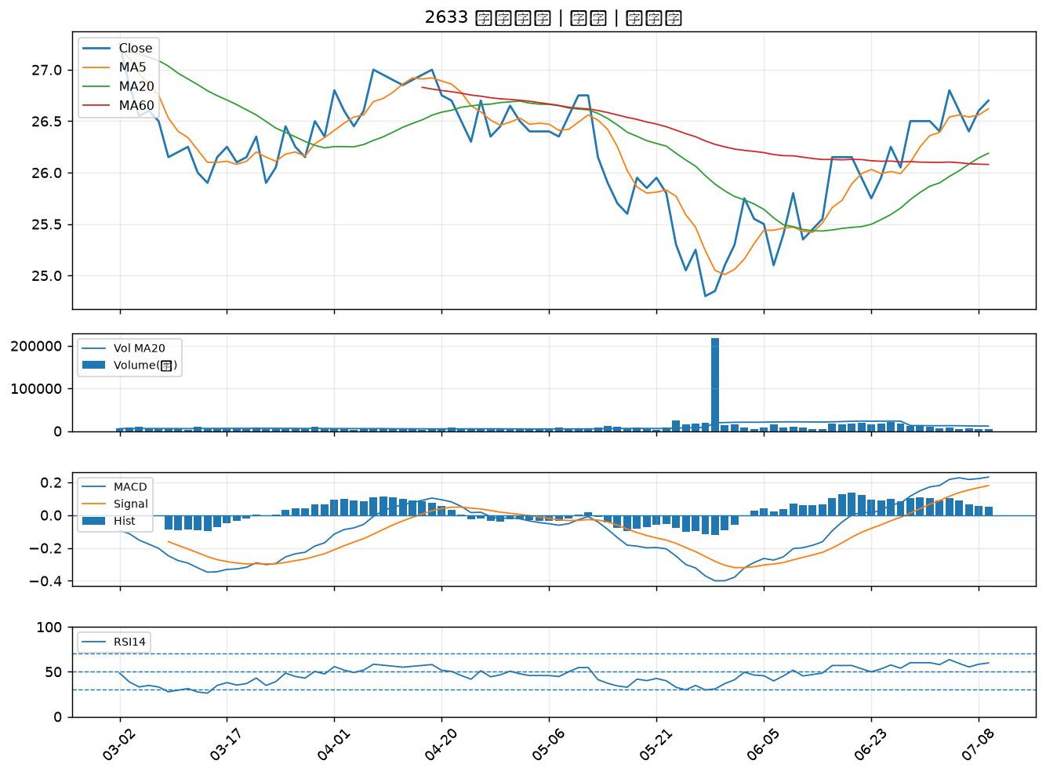

1709 和益｜B級

